Hoja1
Equipo | Cantidad Dispositivos | Watt (W) / Hora | Voltaje (V) | Amperios (A) | Frecuencia (Hz) | Horas/dia | (Watt (W)/Hora * Horas/dia ) - Total
Tv | 2 | 16 | 120 | 0.13 | 60 | 5 | 160
Nervera | 1 | 150 | 120 | 1.25 | 60 | 24 | 3600
Bombillo | 4 | 10 | 120 | 0.08 | 60 | 7 | 280
Ventilador | 2 | 12 | 120 | 0.10 | 60 | 8 | 192
Lavadora | 1 | 280 | 120 | 2.33 | 60 | 0.5 | 140
Microondas | 1 | 96 | 120 | 0.80 | 60 | 0.2 | 19.2
Licuadora | 1 | 20 | 120 | 0.17 | 60 | 0.5 | 10
Plancha | 1 | 30 | 120 | 0.25 | 60 | 0.5 | 15
airfryer | 1 | 70 | 120 | 0.58 | 60 | 1 | 70
Computador | 2 | 60 | 120 | 0.50 | 60 | 8 | 960
Total | 16 | 744 | 120 | 6.20 | 60 | 54.7 | 5446.2

 | VALOR MES (Wh) | VALOR MES (kWh) | Valor del recibo (COP)
 | 163386 | 163.386 | 145449

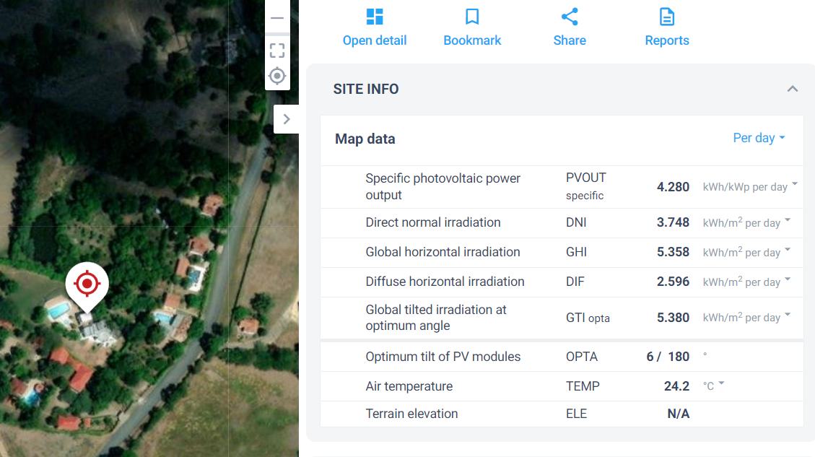
Equipo | Cantidad Dispositivos | Watt (W) / Hora | Voltaje (V) | Amperios (A) | Frecuencia (Hz) | Horas/dia | (Watt (W)/Hora * Horas/dia ) - Total | 4
Nervera | 1 | 180 | 120 | 1.50 | 60 | 24 | 4320

Valor por mes (kwh) 24 horas | 85 | Kw
Valor dia 24 horas | 2.83 | Kwh
Valor dia 24 horas | 2833.33 | W

Prametros de diseño | VALOR | Unidades | Notas
Energia consumida por dia (EC) | 2833.33 | W
Energia consumida por mes 30 dias (EC) | 85000 | W
Produccion de sol por dia (DNI) | 2.466 | Kwh | Depende del lugar
INCLINACION | 10° |  | Depende del lugar
DIRECCION | SUR
CELDAS | Horizontales
PVOUT | 3.498 | Kwh | Depende del lugar
Horas sol pico (HSP) | 3.5 | Horas
Area Fotovoltaica (AFV) | 1.1489591782 | m^2
Especificaciones panel solar
Valor panel solar | 550 | W | Especificacion panel
Eficiencia panel | 0.21 |  | Especificacion panel
Lado panel 1 | 2.384 | m | Especificacion panel
Lado panel 2 | 1.096 | m | Especificacion panel
Area del panel | 2.61 | m^2
AFV final | 5 | m^2
Cantidad de paneles
Numero de paneles (X) | 2 | Cantidad
Potencia Fotovoltaica
PFV total | 1100 | Wp
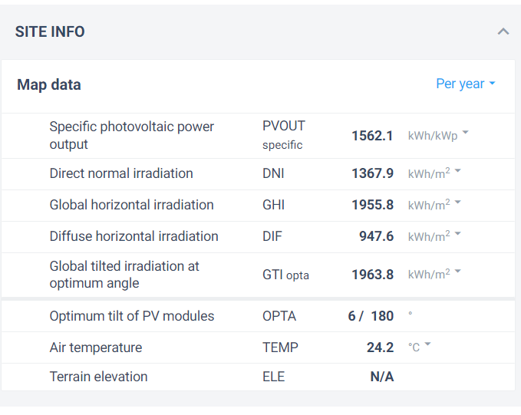
Energia fotovoltaica Total
E total | 3847.8

Cantidad de baterias Plomo
DoD bateria de Plomo | 0.5
Numero de dias de Autonomia | 2 | dias
Energia alamacenada (EA) | 11333.333333 | Wh
A 12V | 944.44444444 | Ah
A 24V | 472.22222222 | Ah
A 36V | 314.81481481 | Ah
Cantidad de baterias (Xb)
Valor Amperaje bateria (A) | 200 | Ah
Xb 12V | 5
Xb 24V | 2
Xb 36V | 2

Cantidad de baterias Litio
DoD bateria de Litio | 0.8
Numero de dias de Autonomia | 0.5 | dias
Energia alamacenada (EA) | 1770.8333333 | Wh
Cantidad del banco de baterias (CB)
A 24V | 73.784722222 | Ah
A 36V | 49.189814815 | Ah
A 48V | 36.892361111 | Ah
Cantidad de baterias (Xb)
Valor Amperaje bateria (A) | 10 | Ah
Xb 24V | 7
Xb 36V | 5
Xb 48V | 4

